Bank reconciliation
EAGLE NETWORK
PROJECT: | PALF
MONTH | Feb-26
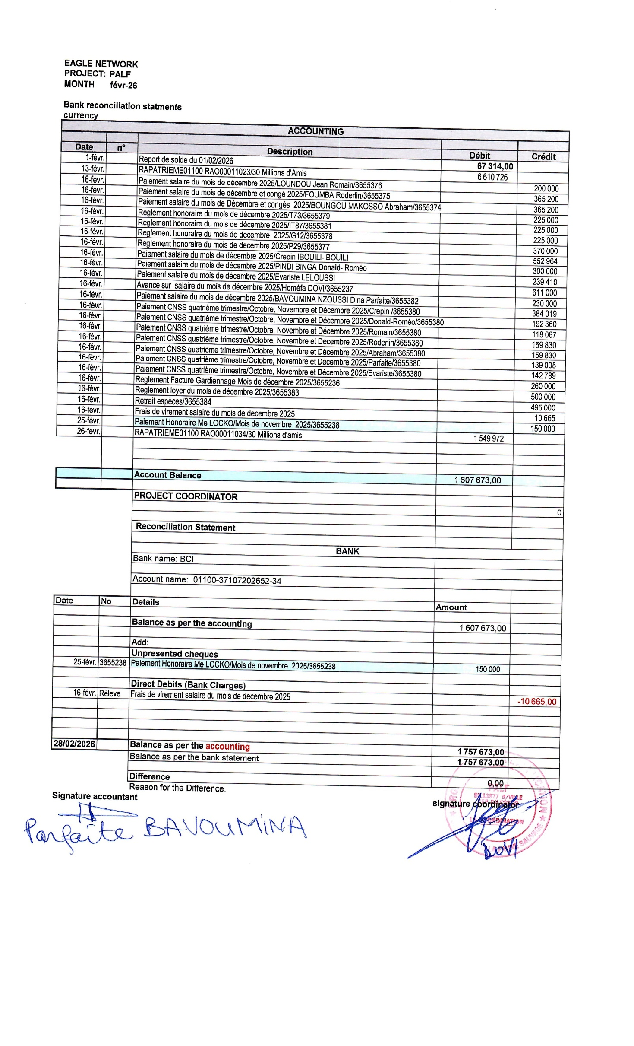
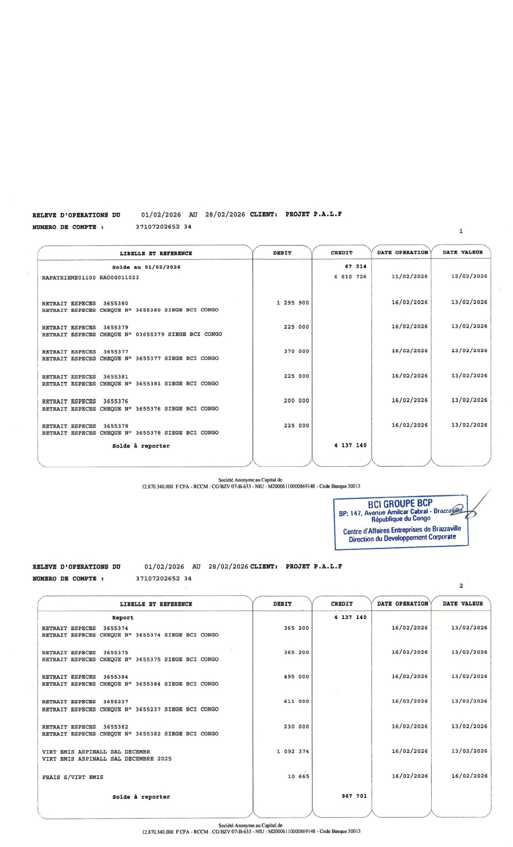
Bank reconciliation statments
currency
ACCOUNTING

Date | n° | Description | Débit | Crédit
2026-02-01 |  | Report de solde du 01/02/2026 | 67,314.00
2026-02-13 |  | RAPATRIEME01100 RAO00011023/30 Millions d'Amis | 6,610,726
2026-02-16 |  | Paiement salaire du mois de décembre 2025/LOUNDOU Jean Romain/3655376 |  | 200,000
2026-02-16 |  | Paiement salaire du mois de décembre et congé 2025/FOUMBA Roderlin/3655375 |  | 365,200
2026-02-16 |  | Paiement salaire du mois de Décembre et congés 2025/BOUNGOU MAKOSSO Abraham/3655374 |  | 365,200
2026-02-16 |  | Reglement honoraire du mois de décembre 2025/T73/3655379 |  | 225,000
2026-02-16 |  | Reglement honoraire du mois de décembre 2025/IT87/3655381 |  | 225,000
2026-02-16 |  | Reglement honoraire du mois de décembre 2025/G12/3655378 |  | 225,000
2026-02-16 |  | Reglement honoraire du mois de decembre 2025/P29/3655377 |  | 370,000
2026-02-16 |  | Paiement salaire du mois de décembre 2025/Crepin IBOUILI-IBOUILI |  | 552,964
2026-02-16 |  | Paiement salaire du mois de décembre 2025/PINDI BINGA Donald- Roméo |  | 300,000
2026-02-16 |  | Paiement salaire du mois de décembre 2025/Evariste LELOUSSI |  | 239,410
2026-02-16 |  | Avance sur salaire du mois de décembre 2025/Homéfa DOVI/3655237 |  | 611,000
2026-02-16 |  | Paiement salaire du mois de décembre 2025/BAVOUMINA NZOUSSI Dina Parfaite/3655382 |  | 230,000
2026-02-16 |  | Paiement CNSS quatrième trimestre/Octobre, Novembre et Décembre 2025/Crepin /3655380 |  | 384,019
2026-02-16 |  | Paiement CNSS quatrième trimestre/Octobre, Novembre et Décembre 2025/Donald-Roméo/3655380 |  | 192,360
2026-02-16 |  | Paiement CNSS quatrième trimestre/Octobre, Novembre et Décembre 2025/Romain/3655380 |  | 118,067
2026-02-16 |  | Paiement CNSS quatrième trimestre/Octobre, Novembre et Décembre 2025/Roderlin/3655380 |  | 159,830
2026-02-16 |  | Paiement CNSS quatrième trimestre/Octobre, Novembre et Décembre 2025/Abraham/3655380 |  | 159,830
2026-02-16 |  | Paiement CNSS quatrième trimestre/Octobre, Novembre et Décembre 2025/Parfaite/3655380 |  | 139,005
2026-02-16 |  | Paiement CNSS quatrième trimestre/Octobre, Novembre et Décembre 2025/Evariste/3655380 |  | 142,789
2026-02-16 |  | Reglement Facture Gardiennage Mois de décembre 2025/3655236 |  | 260,000
2026-02-16 |  | Reglement loyer du mois de décembre 2025/3655383 |  | 500,000
2026-02-16 |  | Retrait espèces/3655384 |  | 495,000
2026-02-16 |  | Frais de virement salaire du mois de decembre 2025 |  | 10,665
2026-02-25 |  | Paiement Honoraire Me LOCKO/Mois de novembre 2025/3655238 |  | 150,000
2026-02-26 |  | RAPATRIEME01100 RAO00011034/30 Millions d'amis | 1,549,972

 |  | Account Balance | 1,607,673.00

 |  | PROJECT COORDINATOR
 |  |  |  | 0

 |  | Reconciliation Statement

 |  | BANK
 |  | Bank name: BCI

 |  | Account name: 01100-37107202652-34

Date | No | Details | Amount

 |  | Balance as per the accounting | 1,607,673.00

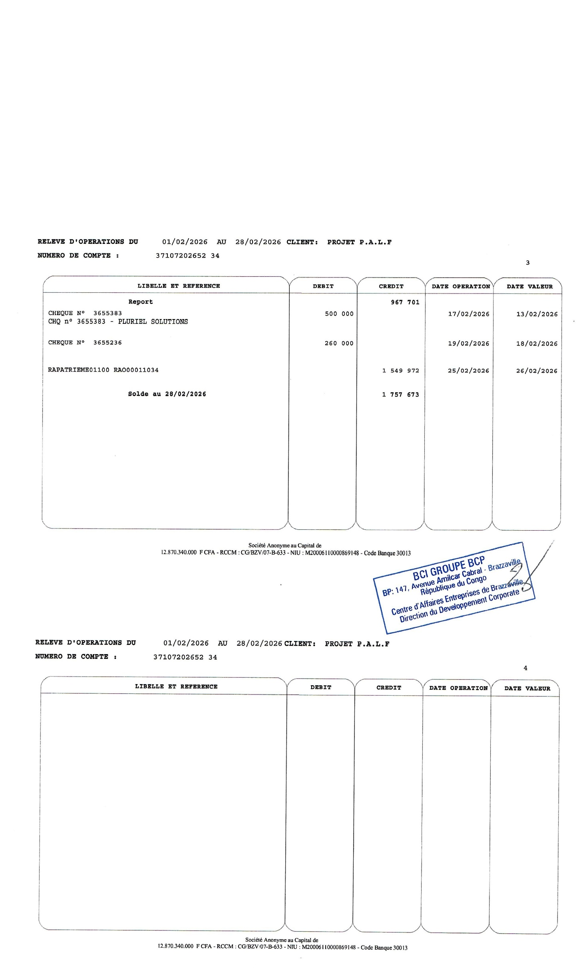
 |  | Add:
 |  | Unpresented cheques
2026-02-25 | 3655238 | Paiement Honoraire Me LOCKO/Mois de novembre 2025/3655238 | 150,000

 |  | Direct Debits (Bank Charges)
2026-02-16 | Réleve | Frais de virement salaire du mois de decembre 2025 |  | -10,665.00

2026-02-28 |  | Balance as per the accounting | 1,757,673.00
 |  | Balance as per the bank statement | 1,757,673.00

 |  | Difference | 0.00
 |  | Reason for the Difference.
Signature accountant |  |  | signature coordinator

Cash desk closing
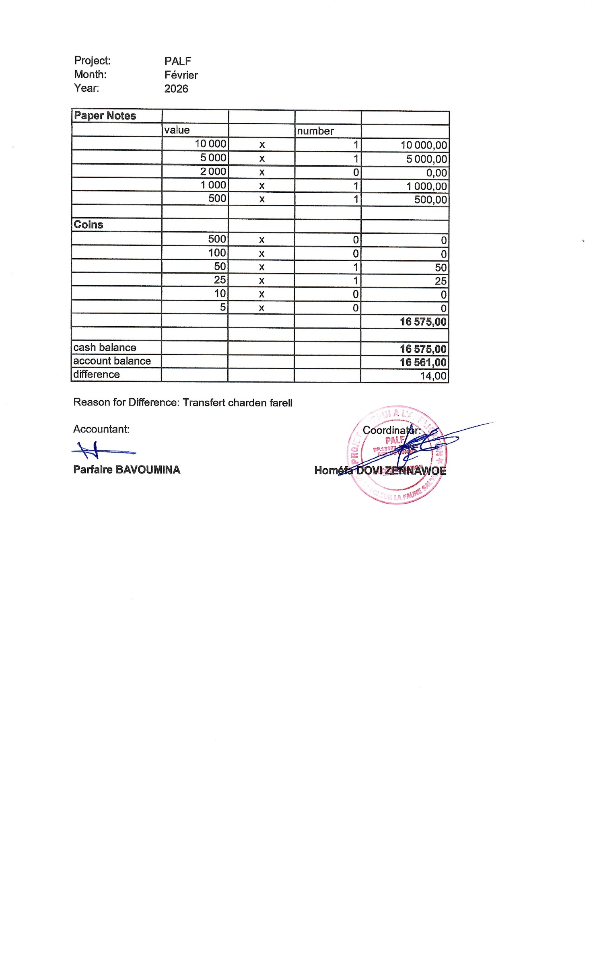
Project: | PALF
Month: | Février
Year: | 2026

Paper Notes
 | value |  | number
 | 10,000 | x | 1 | 10,000.00
 | 5,000 | x | 1 | 5,000.00
 | 2,000 | x | 0 | 0.00
 | 1,000 | x | 1 | 1,000.00
 | 500 | x | 1 | 500.00

Coins
 | 500 | x | 0 | 0
 | 100 | x | 0 | 0
 | 50 | x | 1 | 50
 | 25 | x | 1 | 25
 | 10 | x | 0 | 0
 | 5 | x | 0 | 0
 |  |  |  | 16,575.00

cash balance |  |  |  | 16,575.00
account balance |  |  |  | 16,561.00
difference |  |  |  | 14.00

Reason for Difference: Transfert charden farell

Accountant: |  |  |  | Coordinator:

Parfaire BAVOUMINA |  |  |  | Homéfa DOVI ZENNAWOE

